Feuil1
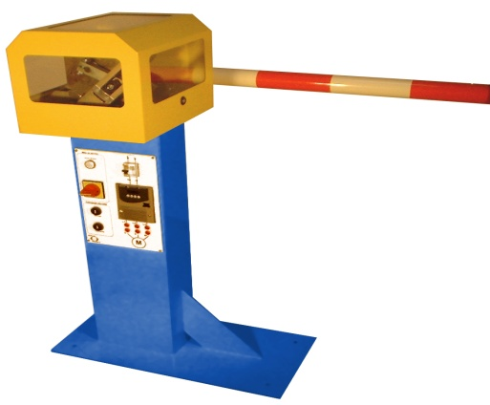
Données à renseigner
(cases oranges)
R=
H=

 | Activité 1 - Modélisation vectorielle de la loi E-S |  |  |  | Activité 3 - Mesure loi E-S |  | Activité 2 - Modèle numérique loi E-S
 | θ21(°) | θ21(rd) | θ31(rd) | θ31(deg) | θ21(°) | θ31(°) | θ21 (°) Inventor brutes | θ31 (°) Inventor brutes | θ21 brutes+180° Cellues obtenues en ajoutant 180° à la valeur brute Inventor | θ31 brute +135 Cellues obtenues en ajoutant 135° à la valeur brute Inventor
 | 210 | 3.6651914292 | #DIV/0! | #DIV/0!
 | 205 | 3.5779249666 | #DIV/0! | #DIV/0!
Loi entrée / sortie - θ31=f(θ21)
 | θ31(deg) théorique | θ31(deg) Inventor modifié | θ31(deg) mesurée
210 | 0
205 | 0
200 | 0
195 | 0
190 | 0
185 | 0
180 | 0
175 | 0
170 | 0
165 | 0
160 | 0
155 | 0
150 | 0
145 | 0
140 | 0
135 | 0
130 | 0
125 | 0
120 | 0
115 | 0
110 | 0
105 | 0
100 | 0
95 | 0
90 | 0
85 | 0
80 | 0
75 | 0
70 | 0
65 | 0
60 | 0
55 | 0
50 | 0
45 | 0
40 | 0
35 | 0
30 | 0
25 | 0
20 | 0
15 | 0
10 | 0
5 | 0
0 | 0
-5 | 0
-10 | 0
-15 | 0
-20 | 0
-25 | 0
 | 200 | 3.490658504 | #DIV/0! | #DIV/0!
 | 195 | 3.4033920414 | #DIV/0! | #DIV/0!
 | 190 | 3.3161255788 | #DIV/0! | #DIV/0!
 | 185 | 3.2288591162 | #DIV/0! | #DIV/0!
 | 180 | 3.1415926536 | #DIV/0! | #DIV/0!
 | 175 | 3.054326191 | #DIV/0! | #DIV/0!
 | 170 | 2.9670597284 | #DIV/0! | #DIV/0!
 | 165 | 2.8797932658 | #DIV/0! | #DIV/0!
 | 160 | 2.7925268032 | #DIV/0! | #DIV/0!
 | 155 | 2.7052603406 | #DIV/0! | #DIV/0!
 | 150 | 2.617993878 | #DIV/0! | #DIV/0!
 | 145 | 2.5307274154 | #DIV/0! | #DIV/0!
 | 140 | 2.4434609528 | #DIV/0! | #DIV/0!
 | 135 | 2.3561944902 | #DIV/0! | #DIV/0!
 | 130 | 2.2689280276 | #DIV/0! | #DIV/0!
 | 125 | 2.181661565 | #DIV/0! | #DIV/0!
 | 120 | 2.0943951024 | #DIV/0! | #DIV/0!
 | 115 | 2.0071286398 | #DIV/0! | #DIV/0!
 | 110 | 1.9198621772 | #DIV/0! | #DIV/0!
 | 105 | 1.8325957146 | #DIV/0! | #DIV/0!
 | 100 | 1.745329252 | #DIV/0! | #DIV/0!
 | 95 | 1.6580627894 | #DIV/0! | #DIV/0!
 | 90 | 1.5707963268 | #DIV/0! | #DIV/0!
 | 85 | 1.4835298642 | #DIV/0! | #DIV/0!
 | 80 | 1.3962634016 | #DIV/0! | #DIV/0!
 | 75 | 1.308996939 | #DIV/0! | #DIV/0!
 | 70 | 1.2217304764 | #DIV/0! | #DIV/0!
 | 65 | 1.1344640138 | #DIV/0! | #DIV/0!
 | 60 | 1.0471975512 | #DIV/0! | #DIV/0!
 | 55 | 0.9599310886 | #DIV/0! | #DIV/0!
 | 50 | 0.872664626 | #DIV/0! | #DIV/0!
 | 45 | 0.7853981634 | #DIV/0! | #DIV/0!
 | 40 | 0.6981317008 | #DIV/0! | #DIV/0!
 | 35 | 0.6108652382 | #DIV/0! | #DIV/0!
 | 30 | 0.5235987756 | #DIV/0! | #DIV/0!
 | 25 | 0.436332313 | #DIV/0! | #DIV/0!
 | 20 | 0.3490658504 | #DIV/0! | #DIV/0!
 | 15 | 0.2617993878 | #DIV/0! | #DIV/0!
 | 10 | 0.1745329252 | #DIV/0! | #DIV/0!
 | 5 | 0.0872664626 | #DIV/0! | #DIV/0!
 | 0 | 0 | #DIV/0! | #DIV/0!
 | -5 | -0.0872664626 | #DIV/0! | #DIV/0!
 | -10 | -0.1745329252 | #DIV/0! | #DIV/0!
 | -15 | -0.2617993878 | #DIV/0! | #DIV/0!
 | -20 | -0.3490658504 | #DIV/0! | #DIV/0!
 | -25 | -0.436332313 | #DIV/0! | #DIV/0!

